Instruktion
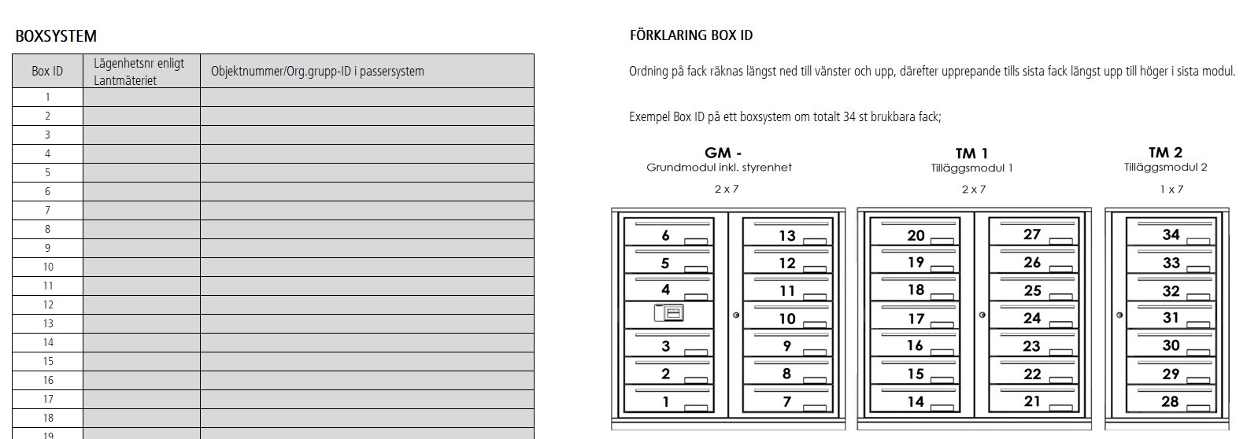
INSTRUKTION - AKTIVERINGSINFORMATION

Ifylld aktiveringsinformation mailas till support@renzsweden.se senast tre [3] veckor före leverans.

INSTALLATIONSUPPGIFTER
Detta är den adress där boxsystem ska installeras och driftsättas.
Det krävs en godkänd Google adress för att vi ska kunna konfigurera.

PASSERSYSTEMLEVERANTÖR
Ange vilket företag som levererar passersystem samt kontaktuppgifter så vi kan nå dem vid behov.

PASSERSYSTEM
Välj i rull lista vilket passersystem som är installerat i fastigheten.

Exempel passersystem Aptus
Uppgifter som kräver komplettering visas under respektive passersystem.
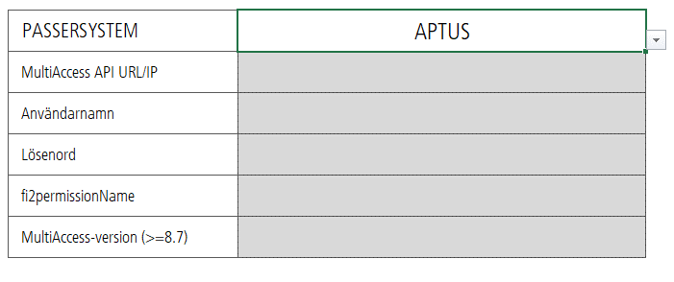

 |  | Är ni osäkra på vilka uppgifter ni ska ange - kontakta er passersystemleverantör.

IP INSTÄLLNINGAR
Välj i rull lista "Dynamisk" eller "Statisk IP"

Vid "Dynamisk" behöver inget kompletteras | Vid "Statisk IP" behöver det kompletteras med uppgifter
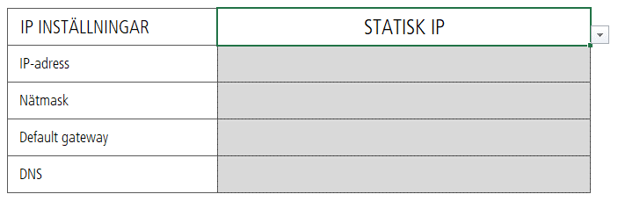

BOXSYSTEM
Det är viktigt att rätt lägenhetsinformation skrivs vid rätt Box ID.
Detta för att rätt namn etc ska visas på rätt namndisplay

Aktiveringsinformation
AKTIVERINGSINFORMATION
Grå fält kompletteras med information för att boxarna ska kunna konfigureras mot passersystem. Ifyllt dokument skickas till support@renzsweden.se senast 3 veckor före leverans.

INSTALLATIONSUPPGIFTER
RENZ ordernummer |  | Installationsadress | Postnummer | Ort

PASSERSYSTEMSLEVERANTÖR
Företag |  | Kontaktperson | Telefonnummer |  | E-post

PASSERSYSTEM |  | Välj i denna lista

IP INSTÄLLNINGAR |  | Välj i denna lista

BOXSYSTEM |  |  |  | FÖRKLARING BOX ID

Box ID | Lägenhetsnr enligt Lantmäteriet | Objektnummer/Org.grupp-ID i passersystem |  | Ordning på fack räknas längst ned till vänster och upp, därefter upprepande tills sista fack längst upp till höger i sista modul.
1
2 |  |  |  | Exempel Box ID på ett boxsystem om totalt 34 st brukbara fack;
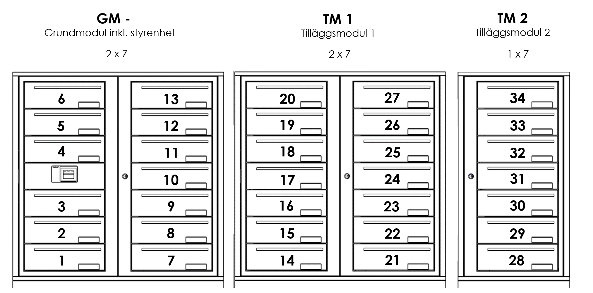
3
4
5
6
7
8
9
10
11
12
13
14
15
16
17
18
19
20
21
22
23
24
25
26
27
28
29
30
31
32
33
34
35
36
37
38
39
40
41
42
43
44
45
46
47
48
49
50
51
52
53
54
55
56
57
58
59
60
61
62
63
64

